关系图
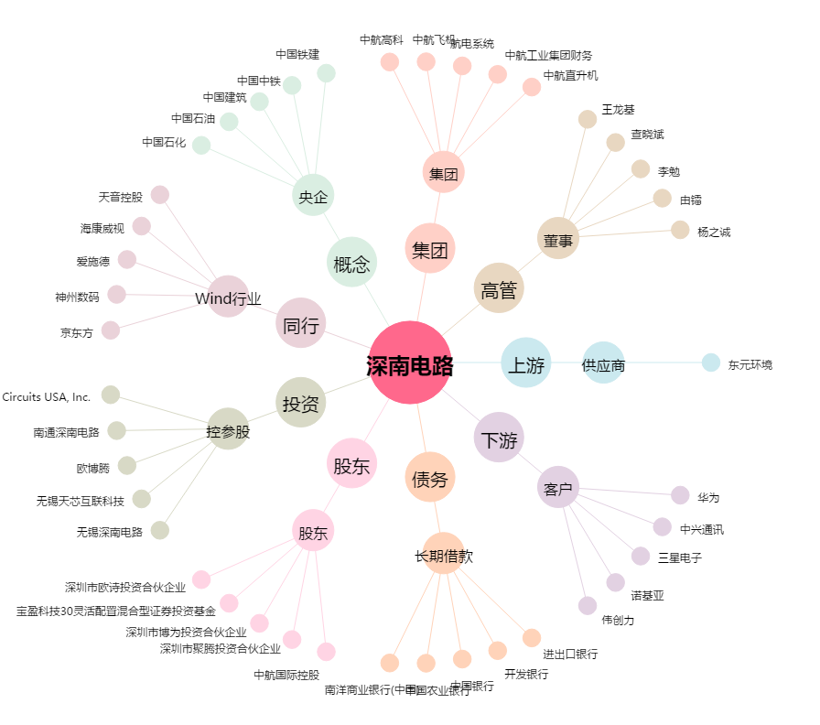
深南电路[002916.SZ] - 关系概览图

